グランド割(5～6年)
 | 灘浜人工芝グラウンド グランド割（5年～6年）

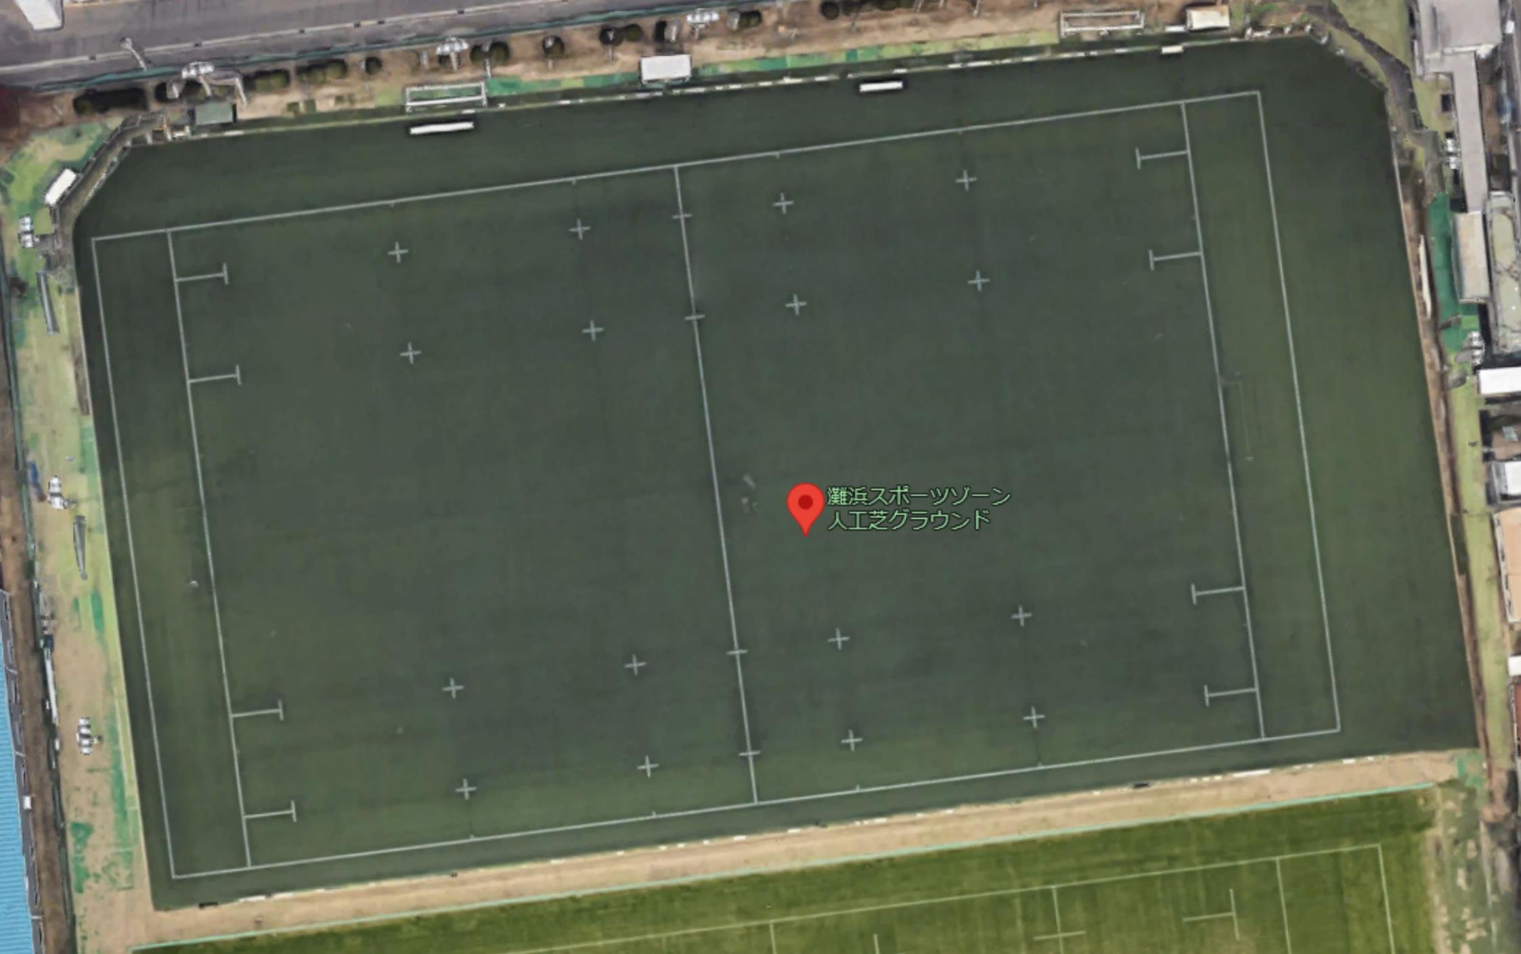

芦屋RS

5年
（B）
6年
（A）
19
4
19
5
27
4
27
105

吹田RS

